PCB元器件选型
序号 | 类别 | 实现位置 | 芯片型号 | 芯片封装 | 厂家 | 注释 | 嘉立创编号 | 嘉立创库存 | 嘉立创单价 | 依赖资源及数量 | 周期/速率
1 | 光耦 | 隔离输出 | TLP2168 | SO-8 | 东芝 | 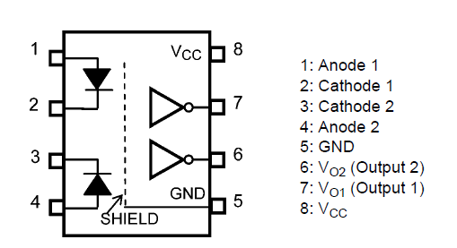 1、Vf=1.57v 2、IfMax=25mA , IcMax=25mA 3、VCC:2.7~5.5，VoffMax=0.8v,Viso=2500v 4、通道数量：2通道光耦隔离 | C99480 | 6000+ | 4.28 | 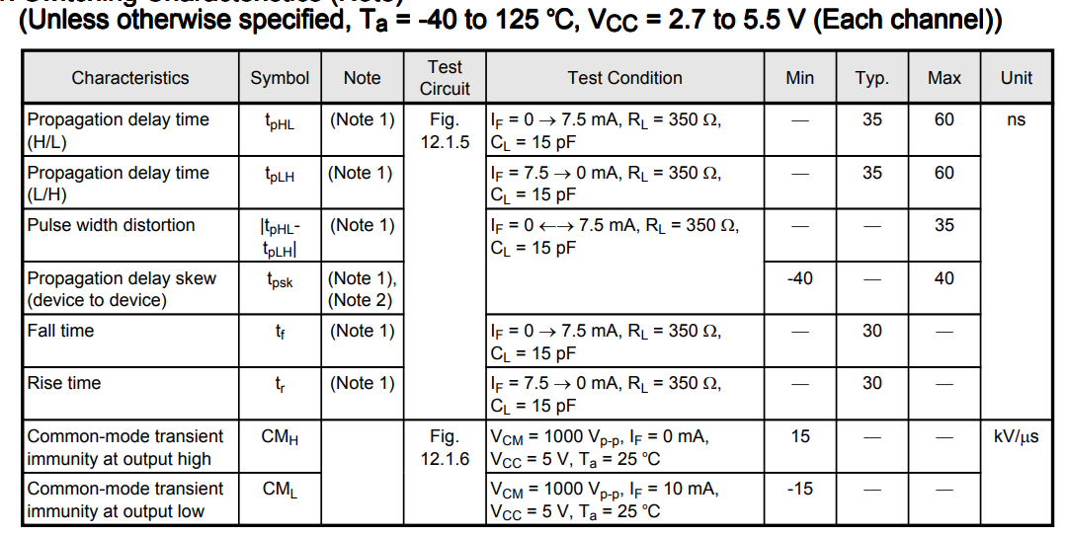
 |  |  | HCPL0638 | SO-8 | 安森美 | 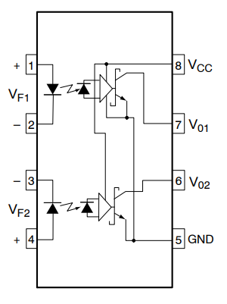 1、Vf=1.57v 2、IfMax=50mA , IcMax=15mA 3、VCC:2.7~7，VoffMax=0.6v,Viso=2500v 4、通道数量：2通道光耦隔离 | C891330 | 100+ | 6.04 | 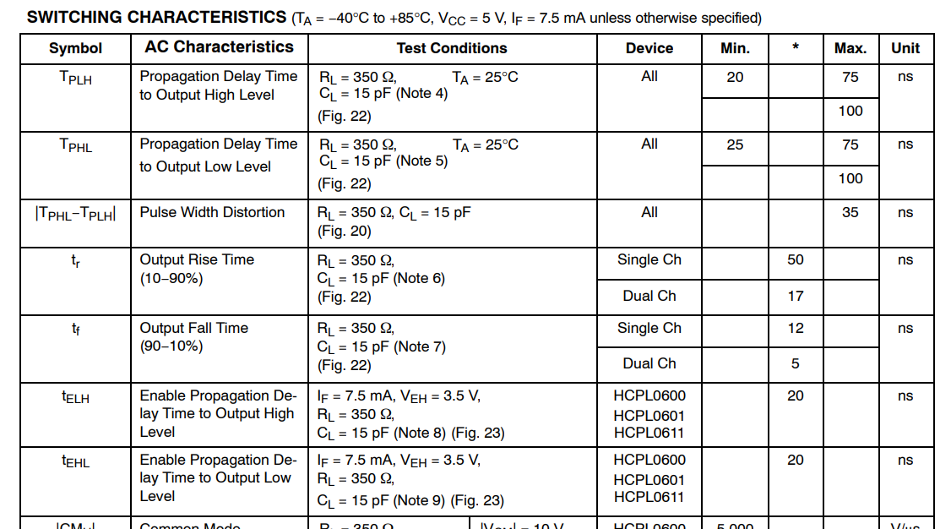
 |  |  | HCPL-0661-500E | SO-8 | 安华高 |  | C545696 | 3000+ | 12.6
 | 低速光耦 | 隔离输出 | TLP293-4 | SO-16 | 东芝 | 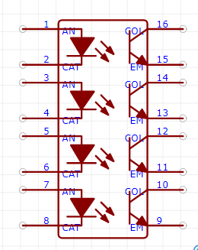 1、Vf=1.2v 2、IfMax=50mA , Ifsm=1A , IcMax=50mA 3、Vceo=80v，Veco=7v ，Viso=370v 4、通道数量：4通道光耦隔离 | C94261 | 700+ | 4.68
 |  |  | ACPL247 | SO-16 | 安华高 | 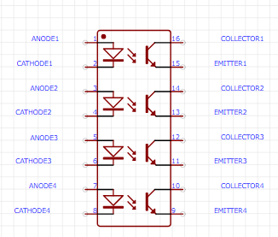 1、Vf=1.2v 2、IfMax=50mA , Ifsm=1A , IcMax=50mA 3、Vceo=80v，Veco=7v ，Viso=370v 4、通道数量：4通道光耦隔离 | C188681 | 2 | 10
 |  |  | OR-3H7C-TP-G | SMD-4 | Orient (奥伦德) | 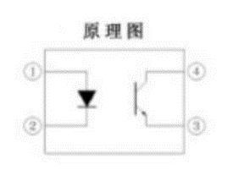 | C394246 | 40000+ | 0.4 | 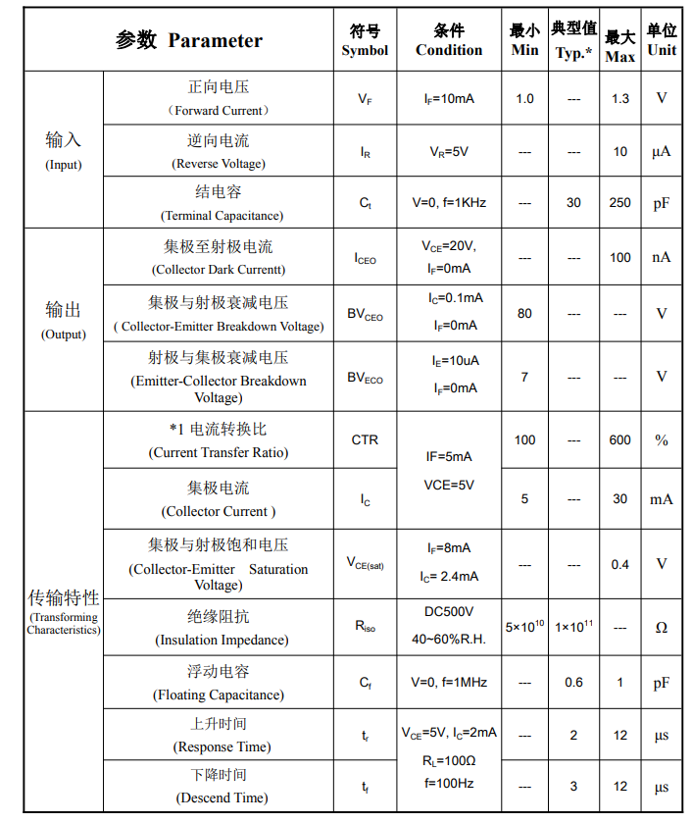
 |  |  | PC817X2NIP1B | SMD-4 | SHARP(夏普) | 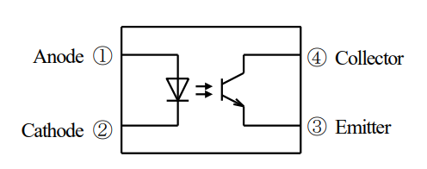 | C164149 | 50000+ | 0.5 | 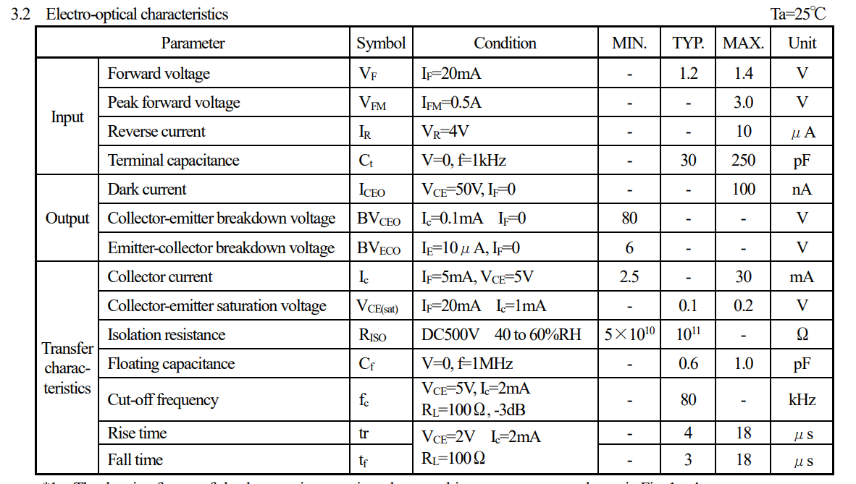
2 | IO扩展 | IO输入输出 | PCA9535PW,118 | TSSOP-24 | NXP | 1、I2C总线控制，7bintSlave Address(3位地址可调A2A1A0) 2、16个IO管脚，可配置输入输出及中断 | C255606 | 5000+ | 6.5 | 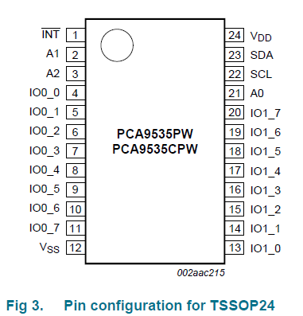
 |  |  | TCA9539PWR | TSSOP-24 | TI | 1、可替代（PCA9535PW,118） 2、设计时注意 2.1、前半段地址不一样 2.1、地址A2替换成了RESET，默认A2=1 2.3、可以通过硬件版本号来做 | C131972 | 1500+ | 22 | 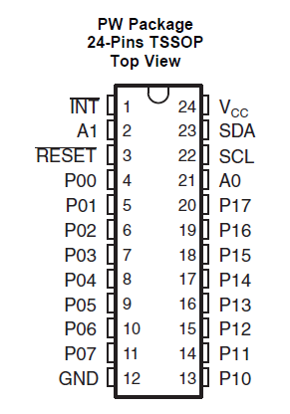 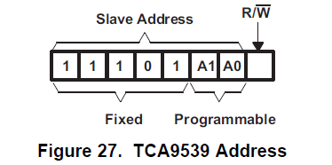
3 | 模拟量分路 | 模拟量采样 | CD4053BPWR | TSSOP-16 | TI | 1、3通道，2选1 2、带INH-，可全部断开 3、电源：0~20v，-10mA<Iin<10mA | C6522 | 6000+ | 1.1 | 磁珠、安规电容、钳位二极管、运放
 |  |  | CD74HC4053PWR | TSSOP-16 | TI | 1、3通道，3选1（真值表不一样，可替代CD4053B） 2、带你EN脚控制，可全部断开 4、电源<10v | C6546 | 4000+ | 0.95
4 | DCDC电源 | 开关电源 | LMR14020SDDAR | HSOIC-8 | TI | 1、输入电压：4~40v 2、输出电压： 3、输出电流：2A（max） 4、开关频率200kHz~2.5MHz 5、热保护、过压过流保护 6、Vref=0.75 | C187824 | 30+ | 9.35
 |  |  | SCT2420STER | ESOP-8 | SCT | 可P2P替代LMR14020，但是需要调换电阻 重新计算RT和FB 1、输入电压：3.8~40v 2、输出电压：0.8~40v 3、输出电流：2A（max） 4、开关频率100kHz~2.2MHz 5、热保护、过压过流保护 6、Vref=0.8v | C2693820 | 2000+ | 4.27
5 | LDO电源 | 低压差电源 | LM1117IMPX-ADJ/NOPB | SOT-223 | TI | 低压差线性稳压电源，1A输出 1、推荐最大输入电压<15V 2、推荐最大输出电压<10V 3、Cadj（滤除纹波） 4、Cout（至少22uf，0.03~22Ω的低ESR，胆电容） 5、纹波抑制比60db | C19228 | 70000+ | 2.46 | 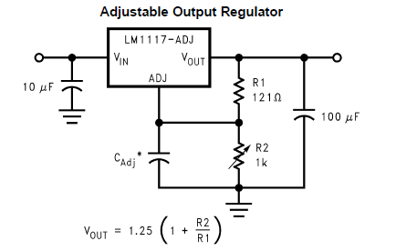
6 | 存储 | 存储 | AT24C128C-SSHM-T | SOIC-8 | MICROCHIP | 1、I2C最高400kHz 2、16bit地址信息 3、支持字节写，页写 4、支持当前读，随机读 | C6478 | 10000+ | 1.73
7 | 主控 | 主控 | STM32F303RCT6 | LQFP64 | ST | 1、72Mhz 2、52个IO口 3、最多2路I2C 4、最多5路UART 5、最多22路ADC | C130453 | 300+ | 91
8 | 电感 | 24V 电源输入 | 10uh±20% | SMD | Coilank (驰兴电感) | 1、10uh 2、4.5A 3、67mΩ | C311481 | 1000+ | 0.9
9 | 防反接 二极管 | 24V 电源输入 | SS54F | MDD | SMAF | 1、最大防反接：40V 2、最大正向电压：0.5v 3、最大正向电流：5A | C64882 | 13000+ | 0.33 | 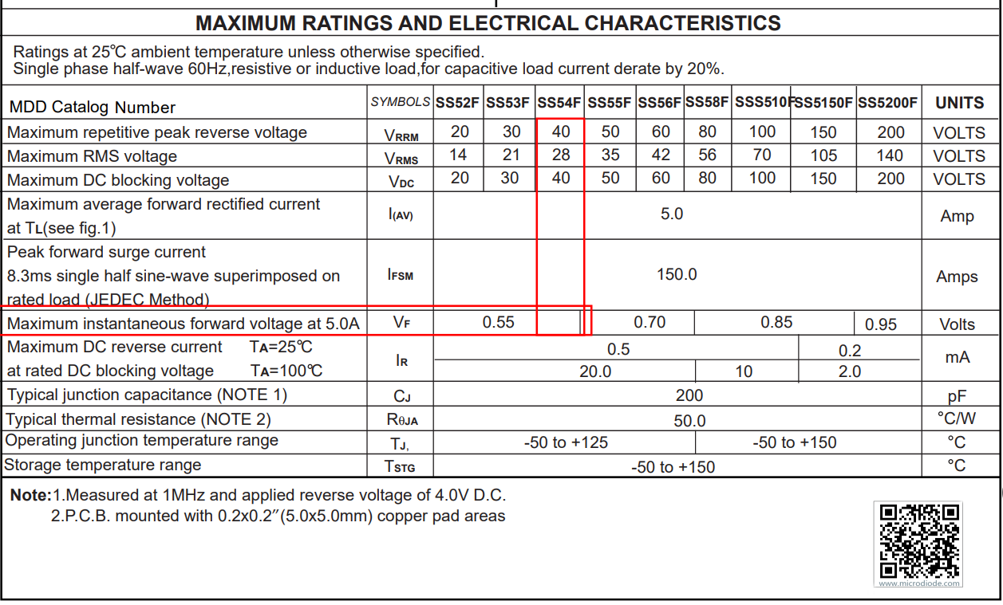
10 | 瞬态抑制 二极管 双向 | 24V 电源输入 | SMBJ36CA | SMB | 晶导微电子 | 1、截至电压：36V 2、峰峰值电压：58V 13.3A | C353363 | 15000+ | 0.2 | 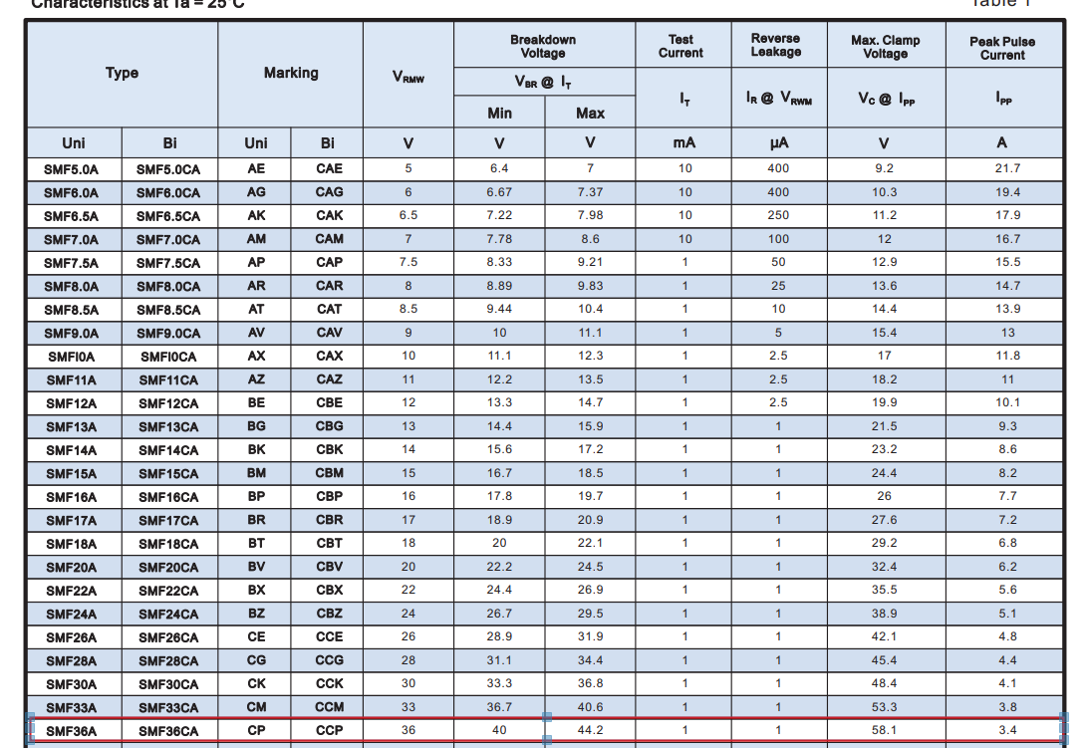
11 | 输入电容 | 24V 输入电容 | 470uF 35V | SMD, 10x10.2mm | ROQANG (容强) | 1、35V 2、470uf ±20% | C72519 | 30000+ | 0.56
12 | 三极管 | 光耦驱动 | DTC123YCA | SOT-23 | CJ | f=250Mhz | C56452 | 50000+ | 0.1 | 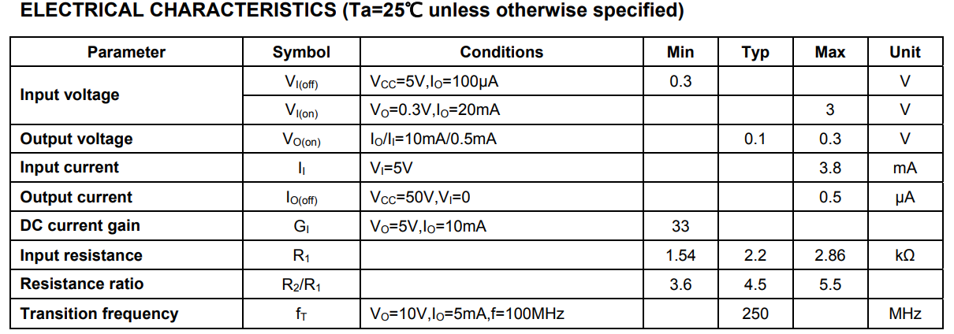
13 | 数字隔离器 | 隔离输出 | NSI8120N0 | SOIC8 | 纳芯微 | 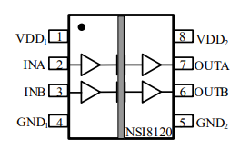 1、2.5v<Vin<5.5v 2、HMB=±6kV 3、up to 150MHz 4、-15mA<Io<15mA 5、ViLowInputMax<0.8 ViHighInputMin>2 6、VoLowMaxIOutput<0.2 VoHignMinIOutput>2 | C399512 | 10000+ | 4.5 | 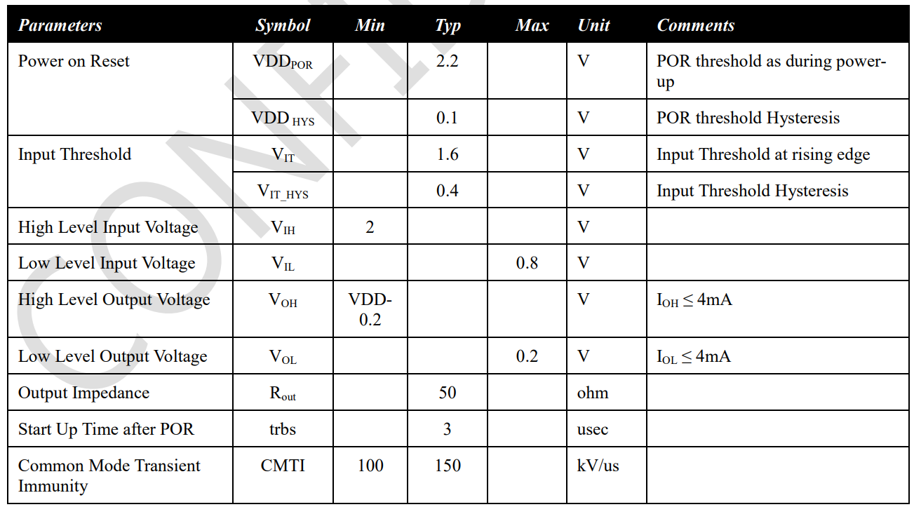
14 | 差分驱动器 | 隔离输出 | AM26C31CDR | SOIC-16 | TI | 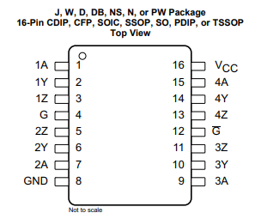 1、4.5v<Vin<5.5v 2、HMB=±6kV 3、up to 150MHz 4、-120mA<Io<120mA 5、Vhigh=3.4v Vlow=0.2v 注意： 1、YZ线上防反射的电阻 120欧姆 2、YZ断续流二极管 | C157476 | 10000+ | 2.7+ | 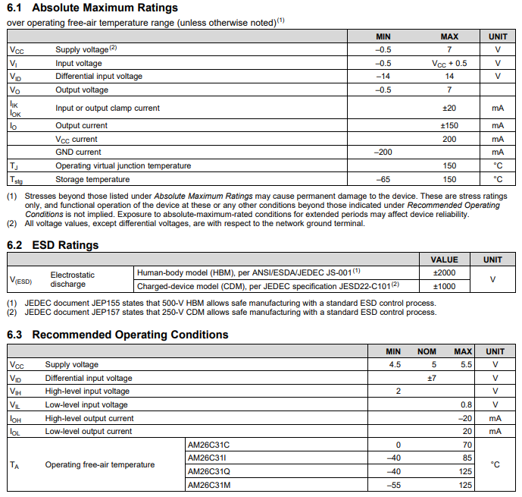

 |  |  |  |  |  | 、

外购器件
序号 | 类别 | 实现位置 | 芯片型号 | 芯片封装 | 厂家 | 注释 | 嘉立创编号 | 嘉立创库存 | 嘉立创单价 | 依赖资源及数量 | 周期/速率
W1 | 人机几面 | 武汉中显 | SDWe050YY15C 电容触摸（800*480） | 5寸 | 武汉中显 | 1、输入电压：6~35v 2、最大电流：12v、屏最亮时178mA 3、带喇叭：8Ω-2W 4、医用屏 |  |  | 275 | 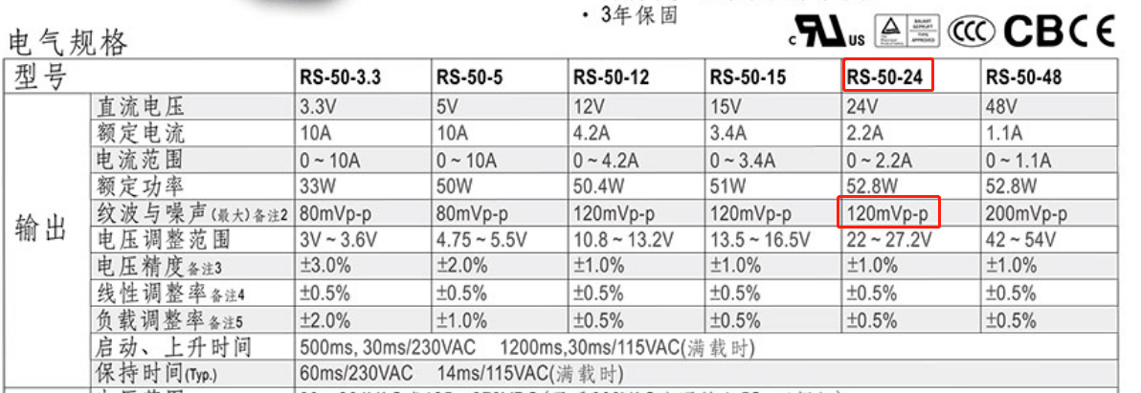
 |  |  | SDWe050T67AC 电容触摸（高清） | 5寸 | 武汉中显 | 1、输入电压：6~35v 2、最大电流：12v、屏最亮时178mA 3、带喇叭：8Ω-2W |  |  | 205
 |  |  | 串口屏测试套件DLB07+12V电源， 适用于8pin插座串口屏 触摸屏模块
W2 | 开关电源 | 整机供电 | RS-50-24 | 74mm | 明伟 | 1、50W-24V输出 2、安装孔：74mm*M3孔 3、99mm*97mm*36mm 4、纹波120mVp-p |  |  | 67 | 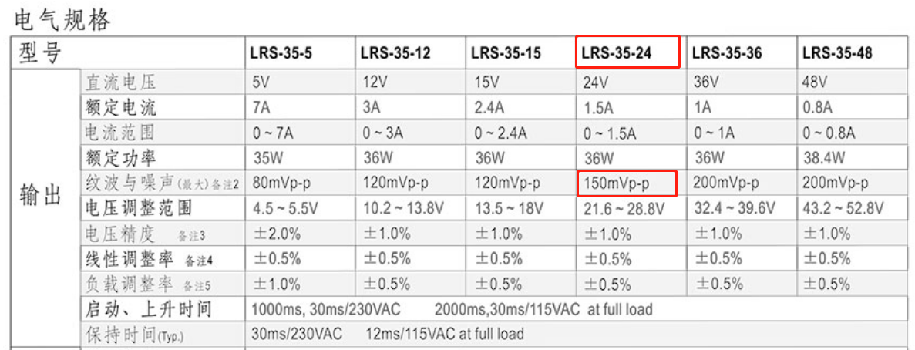
 |  |  | RS-35-24 | 74mm | 明伟 | 1、35W-24V输出 2、安装孔：74mm*M3孔 3、99mm*82mm*20mm 4、纹波150mVp-p |  |  | 49
W3 | 步进电机 | 机箱内 | 42HSC1409-14 | 43电机 | 优摩特 | 1、L1:L2=43*32电机 2、减速比：1：14 | - | - | 252 | 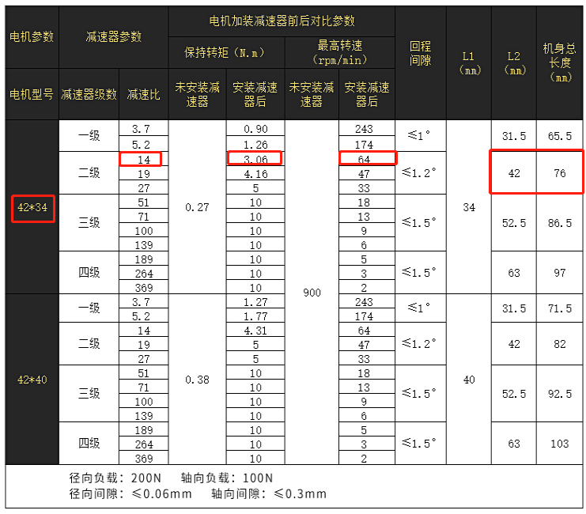
W4 | 步进电机 驱动器 | 机箱内 | UM242 | - | 优摩特 | 1、输入电压：8~36V 2、输出电流：0.2~2.2A 3、最高分辨率：25000PPR 4、细分档数：16档 5、控制方式脉冲+方向 6、适合电机：20/28/35/38/42/57 | - | - | 141 | 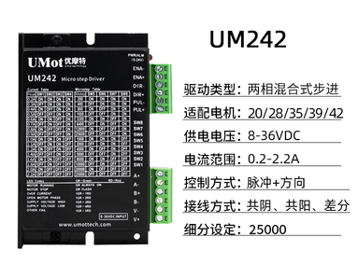
W5 | 管夹阀 | 机壳外 | PVM252 | - | Thinkvast | 1、供电电压：5-24V 2、最大瞬时功率：6W（两线制），1.5W（4线制） 3、直流电机 4、开闭运动时间：0.6s | - | - | 320

STM32管脚定义
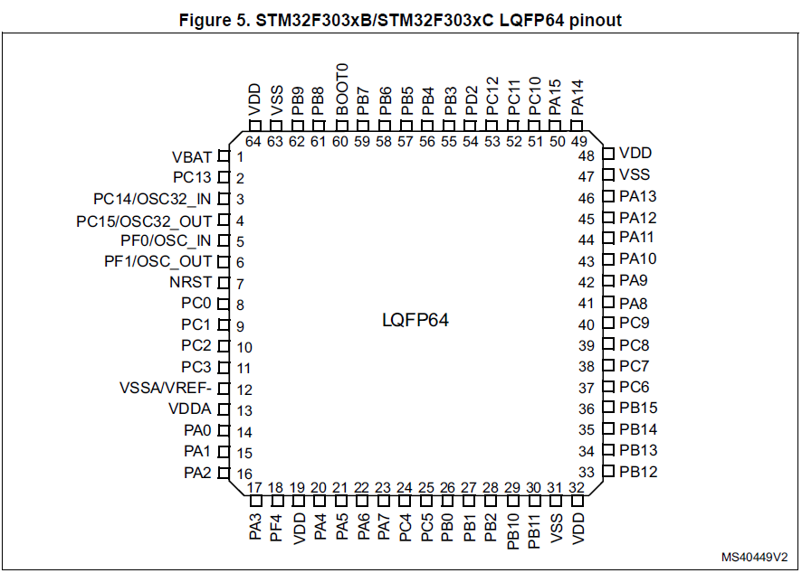
序号 | 名称 | 本项目指定功能 | 描述 | 注意事项
1 | VBAT | VBAT |  | 22uf
2 | PC13 | GPIO<-I | 物理按键输入
3 | PC14/OSC32_IN | GPIO<-I
4 | PC15/OSC32_OUT
5 | PF0/OSC_IN | 外部晶振 | 外部晶振 | 1、外部8MHz晶振 2、晶振两端22pf到地
6 | PF1/OSC_OUT
7 | NRST | 复位 | 复位 | 复位芯片TPS3808G33DBVR
8 | PC0 | HX711_DATA8 | 称重传感器8 | 同上
9 | PC1 | HX711_CLK8
10 | PC2 | HX711_DATA7 | 称重传感器7 | 同上
11 | PC3 | HX711_CLK7
12 | VSSA/VREF- | GND | 模拟电源 | 可与VSS相连
13 | VDDA | MCU_3V3 |  | 不能小于VDD-0.4v
14 | PA0 | HX711_DATA6 | 称重传感器6 | 同上
15 | PA1 | HX711_CLK6
16 | PA2 | USART2_TX | 与人机界面通信 | TX输出接屏RX，需电平转换至5V
17 | PA3 | USART2_RX |  | RX输入接屏TX，需电平转换至5V
18 | PF4 | ADC1_IN5 | 硬件版本号 | 电阻分压
19 | VDD | MCU_3V3 |  | VDD-VSS跨接100nf
20 | PA4 | ADC2_IN1 | 左/右复用第1~8路模拟量 | 1、均为0~3.3v模拟电压输入 2、模拟开关CD4053B 3、供电电源选择
21 | PA5 | ADC2_IN2
22 | PA6 | ADC2_IN3
23 | PA7 | ADC2_IN4
24 | PC4 | ADC2_IN5
25 | PC5 | ADC2_IN11
26 | PB0 | ADC3_IN12
27 | PB1 | ADC3_IN1
28 | PB2 | GPIO->O | RS485_TX_RX_EN | 采用隔离电源
29 | PB10 | USART3_TX | TX接RS485_TX
30 | PB11 | USART3_RX | RX接RS485_RX
31 | VSS | GND | 数字电源 | VDD-VSS跨接100nf
32 | VDD | MCU_3V3
33 | PB12 | GPIO->O | 左/右模拟量选择开关 | 注意控制逻辑、先断后开、5+5+40=50ms | 类别 | 名称 | 分辨率 | 计数类型 | PWM互补功能（PWM相反极性）
34 | PB13 | ADC3_IN15 | 左/右复用第9路模拟量 | 同上 | Advanced timers | TIM1, TIM8 | 16位 | 向上/下 | 有
35 | PB14 | HX711_DATA5 | 称重传感器5 | 同上 | General-purpose timers | TIM2, TIM3, TIM4, TIM15, TIM16, TIM17 | 16位 | 向上/下 | 无
36 | PB15 | HX711_CLK5 |  |  | Basic timers | TIM6, TIM7 | 16位 | 向上 | 无
37 | PC6 | TIM3_CH1 | 左侧4个电机的PWM | 1、输出频率需要阶梯型、电机平滑运行 2、PWM需要光耦隔离，TPL2168 | 说明： | 1、TIM6用于系统1ms定时；2、TIM3和TIM4用于PWM输出；3、TIM1和TIM8用于触发ADC采样
38 | PC7 | TIM3_CH2
39 | PC8 | TIM3_CH3
40 | PC9 | TIM3_CH4
41 | PA8 | GPIO->O | 程控LED指示灯
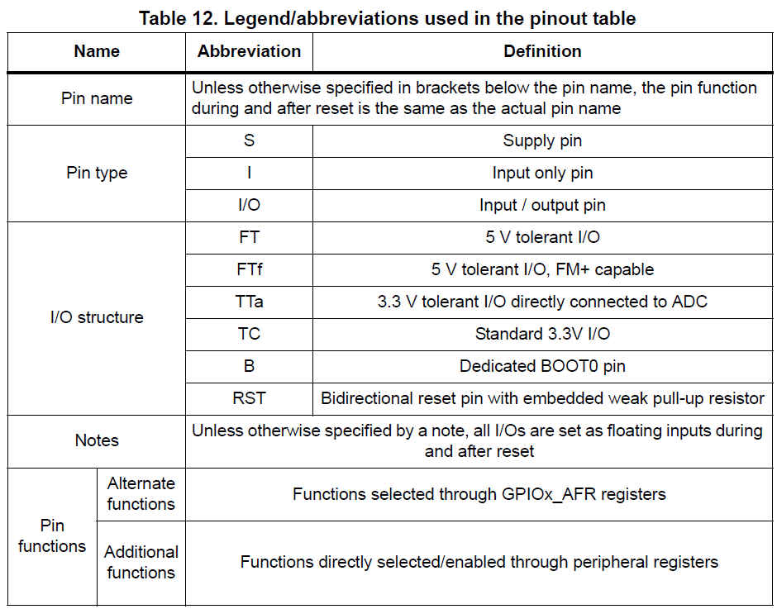
42 | PA9 | I2C2_SCL | 外接存储芯片 | 防总线死锁
43 | PA10 | I2C2_SDA
44 | PA11 | TIM4_CH1 | 右侧4个电机的PWM | 同上
45 | PA12 | TIM4_CH2
46 | PA13 | SWDIO | SW升级口 | 上拉8.2k到VDD
47 | VSS | GND | 数字电源 | VDD-VSS跨接100nf
48 | VDD | MCU_3V3
49 | PA14 | SWCLK | SW升级口 | 下拉8.2k到GND
50 | PA15 | HX711_DATA4 | 称重传感器4 | 1、CLK高电平超过50us会复位HX711 2、复位后需要4个完整的采样周期后输出稳定 3、DATA由高到低变化时，代表可以开始采样 4、需要提供27个脉冲
51 | PC10 | HX711_CLK4
52 | PC11 | HX711_DATA3 | 称重传感器3
53 | PC12 | HX711_CLK3
54 | PD2 | HX711_DATA2 | 称重传感器2
55 | PB3 | HX711_CLK2
56 | PB4 | HX711_DATA1 | 称重传感器1
57 | PB5 | HX711_CLK1
58 | PB6 | I2C1_SCL | 外扩IO口 | 1、扩展芯片PCA9535 2、I2C通信，可配置成输入输出
59 | PB7 | I2C1_SDA
60 | BOOT0 | BOOT0 |  | 2.2k下拉到地
61 | PB8 | TIM4_CH3 | 右侧4个电机的PWM | 同上
62 | PB9 | TIM4_CH4
63 | VSS | GND | 数字电源 | VDD-VSS跨接100nf
64 | VDD | MCU_3V3

